添付-1 (2)
(4)直結増圧式給水装置のポンプ吐出圧力
直結増圧給水装置による吐出圧力の設定は次の算定式による。
P＝（P4+P5+P6)-｛P0-(P1+P2+P3)}
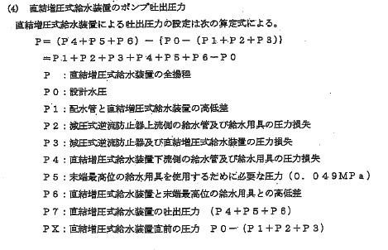
＝P1+P2+P3+P4+P5+P6-P0
Ｐ | ： | 直結増圧式給水装置の全揚程
Ｐ0 | ： | 設計水圧
Ｐ1 | ： | 配水管と直結増圧式給水装置の高低差
Ｐ2 | ： | 減圧式逆流防止器上流側の給水管及び給水用具の圧力損失
Ｐ3 | ： | 減圧式逆流防止器及び直結増圧式給水装置の圧力損失
Ｐ4 | ： | 直結増圧式給水装置下流側の給水管及び給水用具の圧力損失
Ｐ5 | ： | 末端最高位の給水用具を使用するために必要な圧力(0.049MPa)
Ｐ6 | ： | 直結増圧式給水装置と末端最高位の給水用具との高低差
Ｐ7 | ： | 直詰増圧式給水装置の吐出圧力(P4+P5+Ｐ6)
ＰＸ | ： | 直結増圧式給水装置直前の圧力P0-(P1+P2+P3)

